Apoio
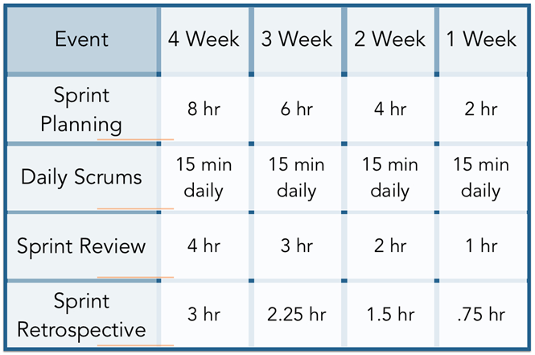
Prioridades
Muito alta
Alta
Média
Baixa
Muito baixa

Tipos de Tarefas para cada item de cada Sprint
1 | Detalhamento dos Requisitos
2 | Prototipação de Interfaces (opcional)
3 | Implementação
4 | Testes da Sprint Time
5 | Testar e validar a Sprint junto com o Cliente

Complexidade
Nível de Complexidade | Qtde de Semana Estimada
Muito alta | 04 Semanas
Alta | 03 Semanas
Média | 02 Semanas
Baixa | 01 Semana

